画面
機能設計書 |  |  | システム名 | プロジェクト名 | 登録日付 |  |  |  |  |  | 更新日付
 |  |  | Biz-X POTTS
画面レイアウト |  |  | サブシステム名 | 機能名名 | 登録担当者 |  |  |  |  |  | 更新担当者
 |  |  | 出荷 | 欠品伝票照会

 | 画面レイアウト

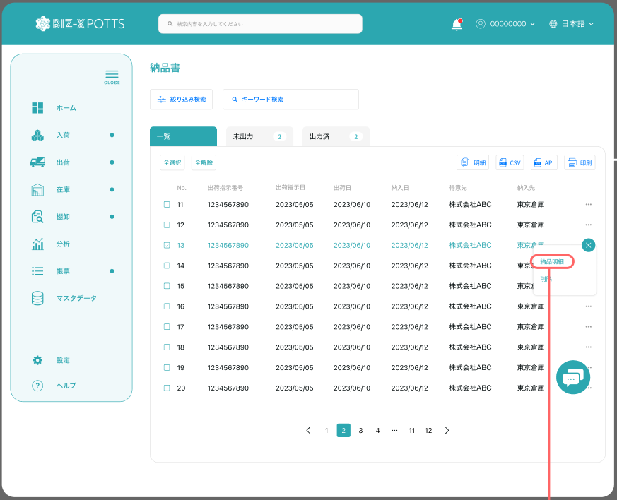

欠品伝票照会

出荷指示日

 |  |  |  |  |  | 功能包括：一览表示，明细查看，引当

商品名
引当

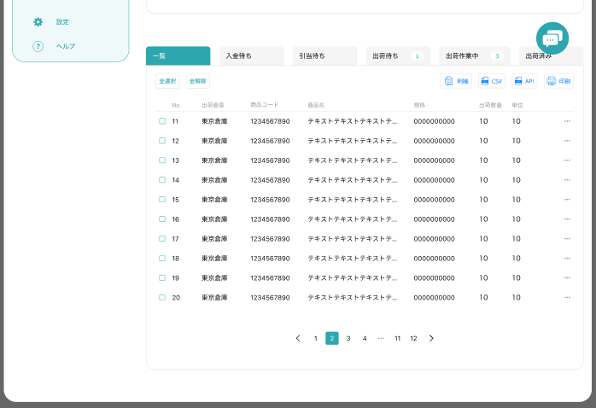

出荷指示一覧
商品一覧

引当
 |  |  |  |  |  |  |  | 出荷指示一覧tab
 |  |  |  |  |  |  |  | 引当

 |  |  |  |  |  |  | 出荷指示一覧tab
 |  |  |  |  |  |  |  | 欠品明細 | → | 详细画面跳转

 |  |  |  |  |  |  | 商品一覧tab
 |  |  |  |  |  |  |  | 欠品明細 | → | 商品详情弹窗

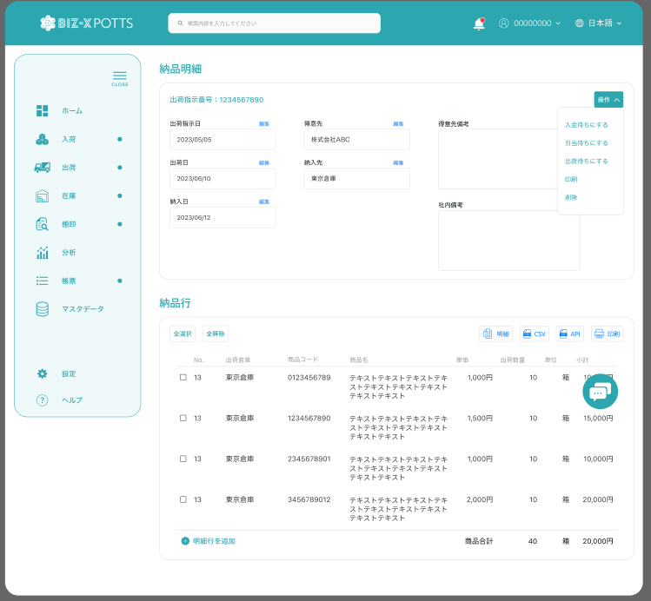

引当

 |  |  |  |  |  |  |  | 具体项目参照
 |  |  |  |  |  |  |  | 【画面項目定義】

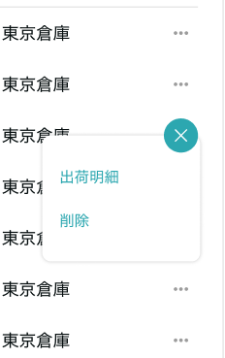

明細

 |  | 弹窗
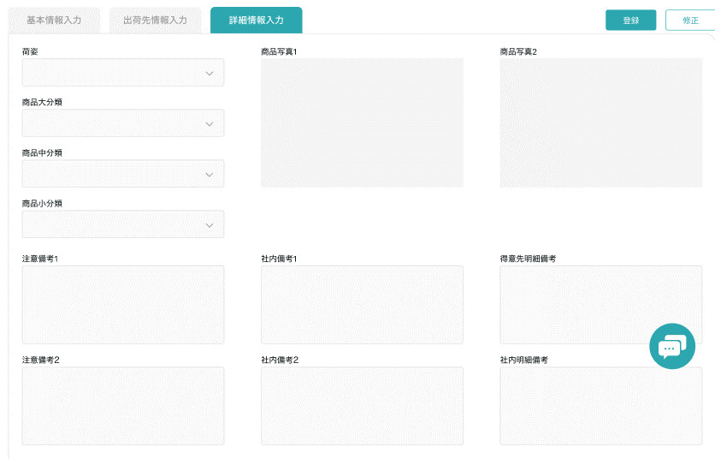

 |  |  |  |  |  |  |  |  |  |  |  | 具体项目参照
 |  |  |  |  |  |  |  |  |  |  |  | 【画面項目定義】

画面 (SP)
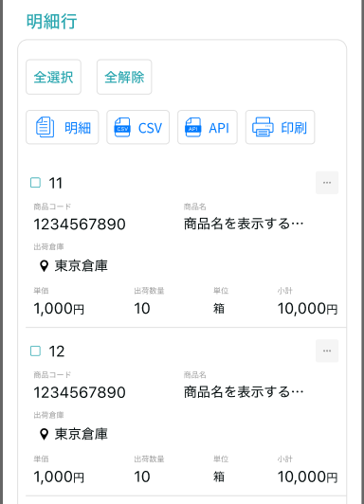
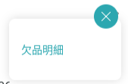
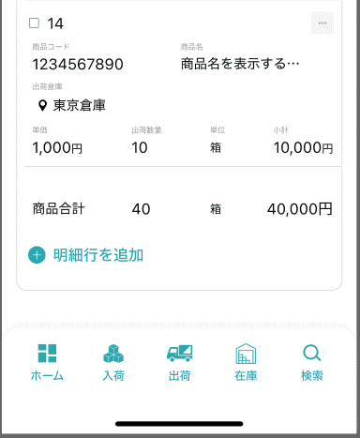
機能設計書 |  | システム名 |  | プロジェクト名 | 登録日付 | 更新日付
 |  | Biz-X POTTS
画面レイアウト |  | サブシステム名 |  | 機能名名 | 登録担当者 | 更新担当者
 |  | 出荷 |  | 欠品伝票照会

 | 画面レイアウト

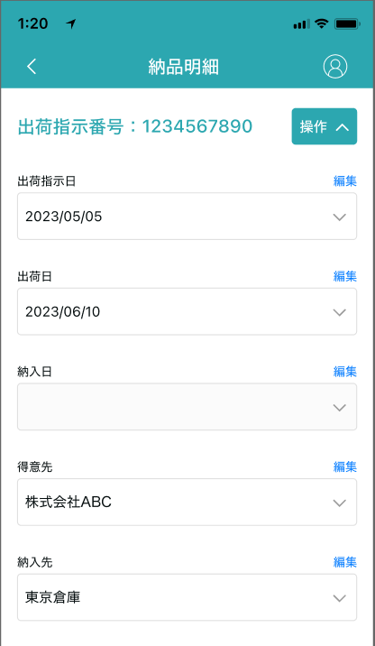

欠品伝票照会

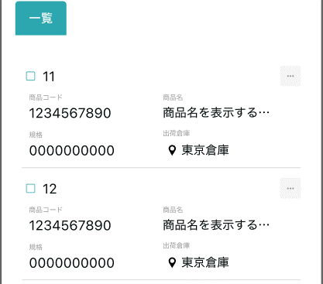
出荷指示一覧
商品一覧

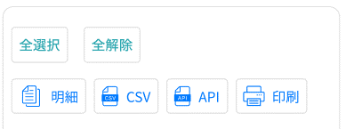

引当

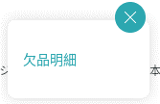

 |  |  | 商品一览的场合
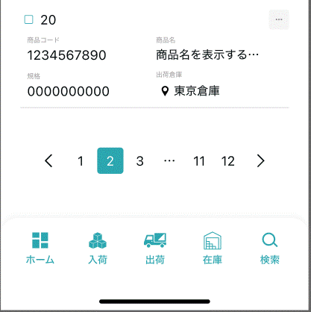

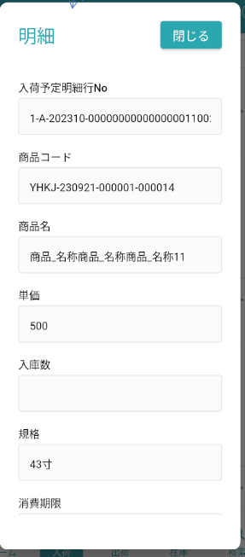

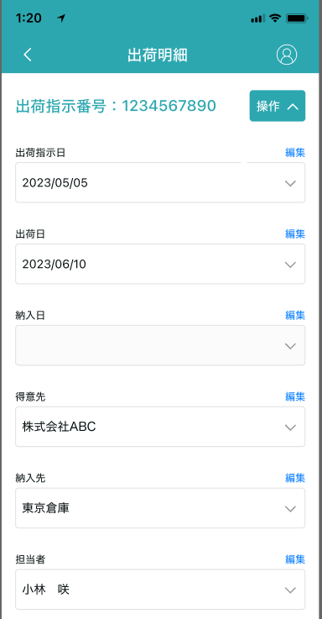

欠品伝票照会

引当

画面項目定義 (SP)
機能設計書 |  |  | システム名 |  |  |  | プロジェクト名 |  |  |  |  |  | 登録日付 |  |  | 更新日付
 |  |  | Biz-X POTTS
画面項目定義 |  |  | サブシステム名 |  |  |  | 機能名名 |  |  |  |  |  | 登録担当者 |  |  | 更新担当者
 |  |  | 出荷 |  |  |  | 欠品伝票照会

PC端参照
No | 項目名 | ID | 種類 | 属性 | DB 桁数 | 画面 桁数 | IO | タブ | 必須 | 表示 | 配置 | IME | ref | chk | 書式 |  | 概要 | 登録時仕様 |  | 更新時仕様
 |  |  |  |  |  |  |  |  |  |  |  |  |  |  |  |  |  | 取得元 | 仕様 | 取得元 （照会/削除も同様） | 仕様

 | 検索条件
 | 出荷指示番号 |  |  |  |  |  |  |  |  |  |  |  |  |  |  |  |  | dtb_ship(出荷指示) | 出荷指示番号
 | 出荷指示日 |  |  |  |  |  |  |  |  |  |  |  |  |  |  |  | from to | dtb_ship(出荷指示) | 出荷指示日
 | 商品名 |  |  |  |  |  |  |  |  |  |  |  |  |  |  |  |  | mtb_product(商品マスタ) | 商品_名称
 | 欠品伝票照会一覧
 | 出荷指示一覧tab
 | ID |  |  |  |  |  |  |  |  |  |  |  |  |  |  |  |  | dtb_ship(出荷指示) | id
 | 出荷指示番号 |  |  |  |  |  |  |  |  |  |  |  |  |  |  |  |  | dtb_ship(出荷指示) | 出荷指示番号
 | 出荷指示日 |  |  |  |  |  |  |  |  |  |  |  |  |  |  |  |  | dtb_ship(出荷指示) | 出荷指示日
 | 納入日 |  |  |  |  |  |  |  |  |  |  |  |  |  |  |  |  | dtb_ship(出荷指示) | 納入日
 | 得意先 |  |  |  |  |  |  |  |  |  |  |  |  |  |  |  |  | dtb_ship(出荷指示) | 得意先_名称
 | 納入先 |  |  |  |  |  |  |  |  |  |  |  |  |  |  |  |  | dtb_ship(出荷指示) | 納入先_名称
 | 商品一覧tab
 | ID |  |  |  |  |  |  |  |  |  |  |  |  |  |  |  |  | dtb_store(在庫) | id
 | 商品コード |  |  |  |  |  |  |  |  |  |  |  |  |  |  |  |  | mtb_product(商品マスタ) | 商品コード
 | 商品名称 |  |  |  |  |  |  |  |  |  |  |  |  |  |  |  |  | mtb_product(商品マスタ) | 商品_名称
 | 商品略称 |  |  |  |  |  |  |  |  |  |  |  |  |  |  |  |  | mtb_product(商品マスタ) | 商品_略称
 | 商品JANCD |  |  |  |  |  |  |  |  |  |  |  |  |  |  |  |  | mtb_product(商品マスタ) | 商品_JANCD
 | 在庫数 |  |  |  |  |  |  |  |  |  |  |  |  |  |  |  |  | dtb_store(在庫) | 在庫数(当月残)
 | 欠品明細
 | 出荷指示番号 |  |  |  |  |  |  |  |  |  |  |  |  |  |  |  |  | dtb_ship(出荷指示) | 出荷指示番号
 | 出荷指示日 |  |  |  |  |  |  |  |  |  |  |  |  |  |  |  |  | dtb_ship(出荷指示) | 出荷指示日
 | 納入日 |  |  |  |  |  |  |  |  |  |  |  |  |  |  |  |  | dtb_ship(出荷指示) | 納入日
 | 得意先 |  |  |  |  |  |  |  |  |  |  |  |  |  |  |  |  | dtb_ship(出荷指示) | 得意先_名称
 | 納入先 |  |  |  |  |  |  |  |  |  |  |  |  |  |  |  |  | dtb_ship(出荷指示) | 納入先_名称
 | 得意先備考 |  |  |  |  |  |  |  |  |  |  |  |  |  |  |  |  | dtb_ship(出荷指示) | 社内備考１
 | 社内備考 |  |  |  |  |  |  |  |  |  |  |  |  |  |  |  |  | dtb_ship(出荷指示) | 社内備考２
 | 欠品明細一覧
 | ID |  |  |  |  |  |  |  |  |  |  |  |  |  |  |  |  | dtb_ship_detail(出荷指示明細) | ID
 | 出荷倉庫 |  |  |  |  |  |  |  |  |  |  |  |  |  |  |  |  | dtb_ship_detail(出荷指示明細) | 出荷倉庫
 | 商品コード |  |  |  |  |  |  |  |  |  |  |  |  |  |  |  |  | mtb_product(商品マスタ) | 商品コード
 | 商品名 |  |  |  |  |  |  |  |  |  |  |  |  |  |  |  |  | mtb_product(商品マスタ) | 商品_名称
 | 単価 |  |  |  |  |  |  |  |  |  |  |  |  |  |  |  |  | dtb_ship_detail(出荷指示明細) | 単価
 | 出荷指示数 |  |  |  |  |  |  |  |  |  |  |  |  |  |  |  |  | dtb_ship_detail(出荷指示明細) | 出荷指示数
 | 規格 |  |  |  |  |  |  |  |  |  |  |  |  |  |  |  |  | mtb_product(商品マスタ) | 商品_規格
 | 引当状態 |  |  |  |  |  |  |  |  |  |  |  |  |  |  |  |  | dtb_ship_detail(出荷指示明細) | 引当済
 | 小計 |  |  |  |  |  |  |  |  |  |  |  |  |  |  |  | 出荷指示数＊単価
 | 欠品明細一覧ダイアログ
 | 出荷指示明細行No |  |  |  |  |  |  |  |  |  |  |  |  |  |  |  |  | dtb_ship_detail(出荷指示明細) | 出荷指示明細行No
 | 引当状態 |  |  |  |  |  |  |  |  |  |  |  |  |  |  |  |  | dtb_ship_detail(出荷指示明細) | 引当済
 | 出荷倉庫 |  |  |  |  |  |  |  |  |  |  |  |  |  |  |  |  | dtb_ship_detail(出荷指示明細) | 出荷倉庫
 | 商品コード |  |  |  |  |  |  |  |  |  |  |  |  |  |  |  |  | mtb_product(商品マスタ) | 商品コード
 | 商品名 |  |  |  |  |  |  |  |  |  |  |  |  |  |  |  |  | mtb_product(商品マスタ) | 商品_名称
 | 単価 |  |  |  |  |  |  |  |  |  |  |  |  |  |  |  |  | dtb_ship_detail(出荷指示明細) | 単価
 | 出荷指示数 |  |  |  |  |  |  |  |  |  |  |  |  |  |  |  |  | dtb_ship_detail(出荷指示明細) | 出荷指示数
 | 規格 |  |  |  |  |  |  |  |  |  |  |  |  |  |  |  |  | mtb_product(商品マスタ) | 商品_規格
 | 商品_写真１ |  |  |  |  |  |  |  |  |  |  |  |  |  |  |  |  | mtb_product(商品マスタ) | 商品_写真１
 | 商品_写真2 |  |  |  |  |  |  |  |  |  |  |  |  |  |  |  |  | mtb_product(商品マスタ) | 商品_写真2
 | 商品_社内備考１ |  |  |  |  |  |  |  |  |  |  |  |  |  |  |  |  | mtb_product(商品マスタ) | 商品_社内備考１
 | 商品_社内備考2 |  |  |  |  |  |  |  |  |  |  |  |  |  |  |  |  | mtb_product(商品マスタ) | 商品_社内備考2
 | 商品_注意備考１ |  |  |  |  |  |  |  |  |  |  |  |  |  |  |  |  | mtb_product(商品マスタ) | 商品_注意備考１
 | 商品_注意備考2 |  |  |  |  |  |  |  |  |  |  |  |  |  |  |  |  | mtb_product(商品マスタ) | 商品_注意備考2
 | 商品明細ダイアログ
 | 商品コード |  |  |  |  |  |  |  |  |  |  |  |  |  |  |  |  | mtb_product(商品マスタ) | 商品コード
 | 商品名 |  |  |  |  |  |  |  |  |  |  |  |  |  |  |  |  | mtb_product(商品マスタ) | 商品_名称
 | 在庫数 |  |  |  |  |  |  |  |  |  |  |  |  |  |  |  |  | dtb_store(在庫) | 在庫数
 | 規格 |  |  |  |  |  |  |  |  |  |  |  |  |  |  |  |  | mtb_product(商品マスタ) | 商品_規格
 | 商品_写真１ |  |  |  |  |  |  |  |  |  |  |  |  |  |  |  |  | mtb_product(商品マスタ) | 商品_写真１
 | 商品_写真2 |  |  |  |  |  |  |  |  |  |  |  |  |  |  |  |  | mtb_product(商品マスタ) | 商品_写真2
 | 商品_社内備考１ |  |  |  |  |  |  |  |  |  |  |  |  |  |  |  |  | mtb_product(商品マスタ) | 商品_社内備考１
 | 商品_社内備考2 |  |  |  |  |  |  |  |  |  |  |  |  |  |  |  |  | mtb_product(商品マスタ) | 商品_社内備考2
 | 商品_注意備考１ |  |  |  |  |  |  |  |  |  |  |  |  |  |  |  |  | mtb_product(商品マスタ) | 商品_注意備考１
 | 商品_注意備考2 |  |  |  |  |  |  |  |  |  |  |  |  |  |  |  |  | mtb_product(商品マスタ) | 商品_注意備考2

イベント仕様 (SP)
機能設計書 |  |  | システム名 |  | プロジェクト名 | 登録日付 |  | 更新日付
 |  |  | Biz-X POTTS
イベント仕様 |  |  | サブシステム名 |  | 機能名名 | 登録担当者 |  | 更新担当者
 |  |  | 出荷 |  | 欠品伝票照会
PC端参照
No | 対象 | イベント |  | 処理内容 |  |  | 備考
1 |  | 初期化 |  | 画面显示，初期化不检索数据。表为空
2 |  | 检索 |  | 根据入力的检索条件检索表数据 检索表：dtb_ship(出荷指示) 检索条件：【出荷状態】=【0:引当失敗】 【削除区分】=【2:未削除】 【会社_ID】= 登陆者的【会社ID】 【出荷指示番号】 = 入力的【出荷指示番号】 入力的【出荷指示日from】<=【出荷指示日】<=入力的【出荷指示日to】 出荷指示日倒序显示 同时检索【商品一覧】tab件数 检索表：dtb_store(在庫) 检索条件：【会社_ID】= 登陆者的【会社ID】 【年月】 = 当前年月 【在庫数】<=0 【mtb_product(商品マスタ).商品_名称】like 入力的【商品名】 下面一览切换到默认【出荷指示一覧】tab上。显示检索结果。
3 |  | 切换到出荷指示一覧tab |  | 处理同检索
4 |  | 切换到商品一覧tab |  | 根据入力的检索条件检索表数据 检索表：dtb_store(在庫) 检索条件：【会社_ID】= 登陆者的【会社ID】 【年月】 = 当前年月 【在庫数】<=0 【mtb_product(商品マスタ).商品_名称】like 入力的【商品名】 按照商品id升序表示 同时检索【出荷指示一覧】tab件数 检索表：dtb_ship(出荷指示) 检索条件：【出荷状態】=【0:引当失敗】 【削除区分】=【2:未削除】 【会社_ID】= 登陆者的【会社ID】 【出荷指示番号】 = 入力的【出荷指示番号】 入力的【出荷指示日from】<=【出荷指示日】<=入力的【出荷指示日to】
5 | 出荷指示一覧tab | 明細 |  | 跳转欠品明細画面，传递参数（出荷指示ID）
6 | 商品一覧tab | 明細 |  | 跳转明细弹窗画面，传递参数（在庫ID） 根据传递参数，检索表【dtb_store(在庫)】，画面表示 *只是数据查看页面。右侧点击关闭按钮返回 |  |  | 关联表：dtb_store(在庫) mtb_product(商品マスタ)
7 |  | 欠品明細初期化 |  | 根据传入参数（出荷指示ID）检索数据显示在画面上 上部：欠品明細，对应表：dtb_ship(出荷指示) 下部：明细行：对应表：dtb_ship_detail(出荷指示明細) |  |  | 关联表：dtb_ship(出荷指示) dtb_ship_detail(出荷指示明細)
8 |  | 返回 |  | 返回上一页
9 |  | 引当 |  | 点击引当，当前页面的【出荷指示ID】为检索条件，检索【dtb_ship_detail(出荷指示明細)】 1 以表【dtb_ship_detail(出荷指示明細)】为单位循环处理 1-0 判断【引当済】为【1:引当済】的场合，跳过，执行下一条数据 1-1根据 【商品ID】【会社ID】【当前年月】检索当前库存件数 检索表：dtb_store(在庫) 当前库存件数 = 在庫数-ロック数 比较详细表的【出荷指示数】与【当前库存件数】 1-2【出荷指示数】<=【当前库存件数】的场合 更新表： dtb_ship_detail(出荷指示明細)【引当数量】【引当済】【出荷倉庫】 dtb_store(在庫)【ロック数：元ロック数+出荷指示数】 根据dtb_store(在庫)的【id】【商品ID】检索表【dtb_product_location(商品在庫位置)】list数据 1-2-1顺次更新【ロック数】 同时插入表：dtb_rev_ship_location(商品入出荷位置) 同时插入表：dtb_pick_list(ピッキングリスト) 1-3【出荷指示数】>【当前库存件数】的场合 引当失败 更新表：dtb_ship_detail(出荷指示明細)【引当済：2:引当不足】 2当所有出荷指示明細中引当成功的场合 更新表dtb_ship(出荷指示)【出荷状態：2:出庫待ち 】 3当出荷指示明細中有引当失败的场合 更新表dtb_ship(出荷指示)【出荷状態：0:引当失敗 】 4提示结果消息，返回上一页，重新执行检索
10 | 明细行 | 明细 |  | 跳转明细弹窗画面，传递参数（出荷指示明細ID） 根据传递参数，检索表【dtb_ship_detail(出荷指示明細)】，画面表示 *只是数据查看页面。右侧点击关闭按钮返回 |  |  | 关联表：mtb_product(商品マスタ)

